Лист1
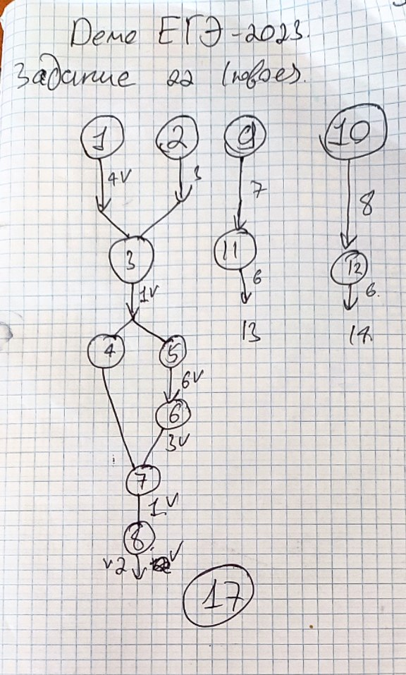
 | Время выполнения процесса B (мс) | ID процесса (ов) A | Способ 2 | 17 | 1 | 2 | 3 | 4 | 5 | 6 | 7 | 8 | 9 | 10 | 11 | 12 | 13 | 14 | 15 | 16 | 17 | 18 | 19 | 20 | 21 | 22 | 23 | 24 | 25 | 26 | 27
1 | 4 | 0 | 4
2 | 3 | 0 | 3
3 | 1 | 1; 2 | 5
4 | 7 | 3 | 12
5 | 6 | 3 | 11
6 | 3 | 5 | 14
7 | 1 | 4; 6 | 15
8 | 2 | 7 | 17
9 | 7 | 0 | 7
10 | 8 | 0 | 8
11 | 6 | 9 | 13
12 | 6 | 10 | 14

